1-5
0925关于排期就诊 :

y | 服务: 医生排期中的三个服务类型 ,需要在医生管理>服务配置中勾选后 ,医生才能进行对应的服务类型排期 |  |  |  |  |  | y

y | 用户端, 视频问诊预约原型中 ,用户预约的是个时间段 . 管理端 > 排期就诊> 预约信息 原型 ,
 | 表单提交时间和病人预约时间(歧义已经理解)
 |  |  |  | 医生移动端仅仅显示的是非视频预约的一些问诊
y | 医生端的待就诊原型中,有个待接诊列表 ,该列表仅仅显示本天的预约 ? |  |  | 排序为离当前时间最近的 ,但是也允许取其他天数的, 只要用户的申请没有被处理 ,就应该显示 ,只是排序规则问题
 |  |  |  | 涉及到视频问诊的 ,医生在医生PC端操作
y | 用户端> 视频问诊预约是本人预约 ,无需就诊人

y | 管理端>问诊就诊信息>历史信息 如何判定是否有下单行为 ? |  | 参见 问诊就诊信息PRD ,是否下单已经修改为 检查下单 与 处方下单 两个

y | 快速视频问诊> 最后一步有个感谢金 ,这个是在 后台管理 >服务配置中> "加急金123与费用必选"相关

y | 医生端已经可以进行排期了 ,为何还需要管理员在后台端进行排期 ,以那个为主呢 ?是否会有冲突 |  |  |  |  | 姑且认为是两种操作入口吧

y | 医生排期> 三种服务类型是三选一还是复选 | 同一个时间段,医生只能做一种事情

y | 医生只能在PC端进行视频接诊> 医生PC端原型查看 2018年9月26日

y | 患者进入诊室 ,便产生就诊记录 ,只是记录状态为待就诊状态 ,待医生在PC端点击发起问诊时 ,才进入就诊中状态 ,就诊中状态 , 医生有可能会开处方,写病历, 开出检查检验项等操作 ,医生点击结束问诊按钮 ,结束流程

y | 只要预约了 ,经过某个时间点 ,就能在 用户移动端>历史就诊中查到

y | 医生PC端 ,并未要求患者进入诊室, 是否只要患者在线在线且时间满足"5分钟前后",就可以发起问诊 |  |  |  |  |  | 姑且认为是时间点+进入诊室 才行

y | 医生端>移动> 我的处方模板 中的 药品 | 主要为医生操作选择,填写

y | 审核章, 各种章在哪里维护

y | 处方审核未通过, 医生点击重开处方.. 是否可以一直点击重开处方 ,不通过的处方如何处理 /? |  |  |  |  |  | 点击重开处方之后, 就得处方不允许再次点击重开处方

0927d

y | 病例模板
 | 管理PC端: 病例模板原型中的科室和个人? 并未见到个人维护的原型
 | 原型中仅仅有主诉,病史可以编辑, 不同病人的主诉和病史能一样 ? 模板有使用价值

y | 病例中的体格检查6项是固定的么 ,诊断3项是固定的码 ,处方中也有诊断3项, 数目固定?

? | 用户预约 ,快速选择时间是小时为单位拆分,视频是医生排期时间拆分, 医生排班确实15分钟 ,数据库设计修改

y | 视频预约如果选择门店的话 ,表明用户是去门店用门店的机器进行视频, 那么 ,门店有几个视频机器? 门店机器占用配置 ?
 | 视频预约 ,门店列表为 门店有电脑的 门店电脑维护

y | 优惠券激活流程>
 | 一个券码可能有多个优惠券 ,参见用户端优惠券激活
 | 优惠券还有使用次数(优惠券有3中, 折扣,满减,核销)

0927下午数据库

y | 医生PC端, 图文资讯>电子病例> 9、保存：点击之后保存电子病历。病历保存后，诊断中的内容自动带入电子处方和检查检验页面中的诊断， |  |  |  |  |  |  | 强一致性校验
 | 问题来了, 两个页先后顺序与覆盖问题 ,同上 , 就诊中开出的检查检验项也有此疑问

y | 医生PC端 ,医生可以将开出的检查检验项保存为模板 (图文咨询),问题来了 ,模板长什么样子 |  |  |  |  |  | 在页面下方,ok

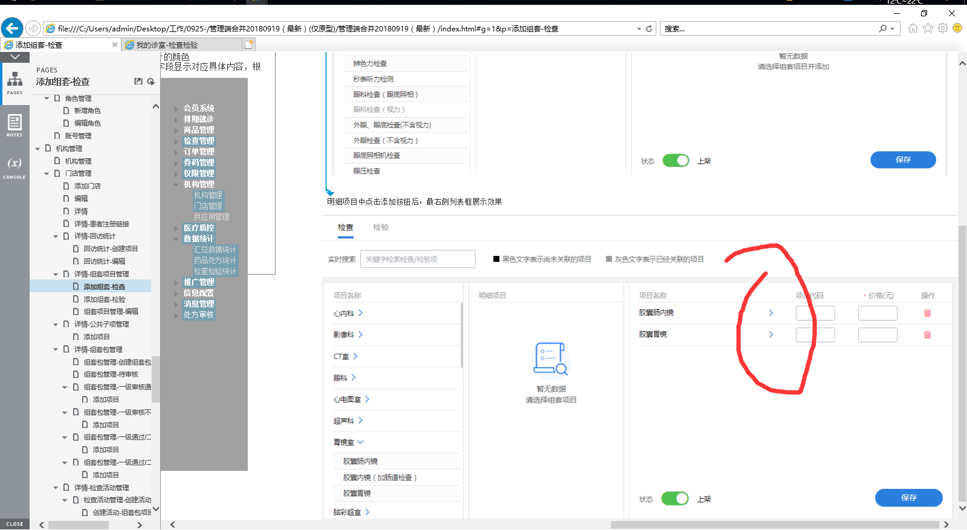
y | 门店-回访 金额有2个是什么意思 | 参见原型page input placeholder

0928关于门店检查活动

y | 门店活动设置了活动价格 ,是否会影响组套在其他地方的价格? 例如专项检查 |  |  |  | 专项检查包价格是否会随着基础价格变动而变动
 | 价格问题

 | 实际上 ,一个组套可以在多个科室中, 即多个科室都会有着一个检查项
 | 价格对应的是组套 ,明细并没有价格

? | 门店提交组套包后,审核部分待定
2018年9月28日 19:47:12晚上
 | 门店档期配置>后台pc端: 动态档期和休息日是否可以重合

 | 优惠券: 优惠券发放的时候 ,门店问题

? | 大象健康日历, 图片点击跳转还是图片 ? 封面图和内容图 ???

? | 一级审核后,二级审核人还未操作时, 门店人员是否还能添加组套项目? 二级同理 ?
 | 审核人是如何进入系统的? 审核人是后台管理员还是普通医生?

? | 患者进入诊室, 医生点击了发起问诊 ,但是患者无应答?如何处理

